PAGE-2
Répartition des tâches : deux personnes par tâche: (R)esponsable & (S)uppléant
Tâches | Login1 | Login2 | Login3 | Login4 | Login5
AI | otto.debrie | noah-matthieu.abi-chahla | nathan.hirth
Graphisme | noah-matthieu.abi-chahla | otto.debrie | nathan.hirth
Réseau | ilyann.gwinner | corentin.del-pozo
Personnages | nathan.hirth | otto.debrie | noah-matthieu.abi-chahla
Maps | corentin.del-pozo | ilyann.gwinner

Tableau d'avancement des tâches
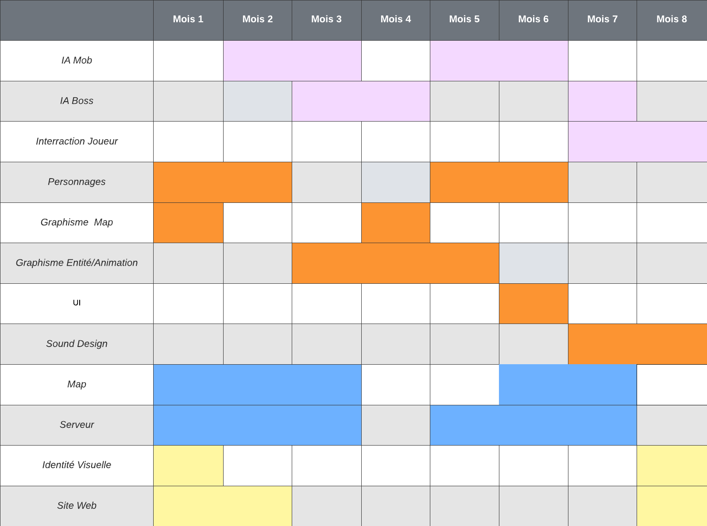

Diagramme de GANTT

